Graphique 1
GRAPHIQUE 1 – Effort de recherche des entreprises entre 2014 et 2024 (p) (en % du PIB)

 |  | 2014 | 2015 | 2016 | 2017 | 2018 | 2019 | 2020 | 2021 | 2022 | 2023 | 2024 (p)
 | Dépenses intérieures de R&D des entreprises | 1.45 | 1.44 | 1.45 | 1.44 | 1.44 | 1.45 | 1.50 | 1.46 | 1.47 | 1.44 | 1.44

p : données provisoires.
Champ : ensemble des entreprises localisées en France.
Sources : Insee, PIB ; MESRE-SIES, enquête R&D auprès des entreprises.

Graphique 2
GRAPHIQUE 2 – Effectif de R&D et proportion de chercheurs en 2024 (p) |  | Part des chercheurs (%)
 |  | Chercheurs | Personnels de | Total | % chercheurs
 |  | en ETP | soutien en ETP | en ETP
 | Corse | 98 | 70 | 168 | 58%
 | Drom | 277 | 130 | 407 | 68%
 | Centre-Val de Loire | 4,153 | 2,951 | 7,104 | 58%
 | Bourgogne-Franche-Comté | 5,083 | 3,128 | 8,210 | 62%
 | Normandie | 4,918 | 3,634 | 8,552 | 58%
 | Grand Est | 6,678 | 4,300 | 10,979 | 61%
 | Hauts de France | 7,214 | 4,083 | 11,297 | 64%
 | Bretagne | 9,184 | 3,655 | 12,839 | 72%
 | Pays de la Loire | 9,225 | 4,771 | 13,996 | 66%
 | Nouvelle Aquitaine | 10,489 | 5,381 | 15,870 | 66%
 | Provence-Alpes Côte d'Azur | 16,326 | 5,054 | 21,381 | 76%
 | Occitanie | 26,868 | 7,913 | 34,781 | 77%
 | Auvergne-Rhône-Alpes | 33,766 | 16,921 | 50,686 | 67%
 | Ile-de-France | 98,799 | 26,432 | 125,231 | 79%

p : données provisoires ; ETP : équivalent temps plein.
Champ : ensemble des entreprises localisées en France.
Source : MESRE-SIES, enquête R&D auprès des entreprises.

Carte 1
CARTE 1 – Dépenses intérieures de R&D des entreprises par région en 2024 (p) en Md€
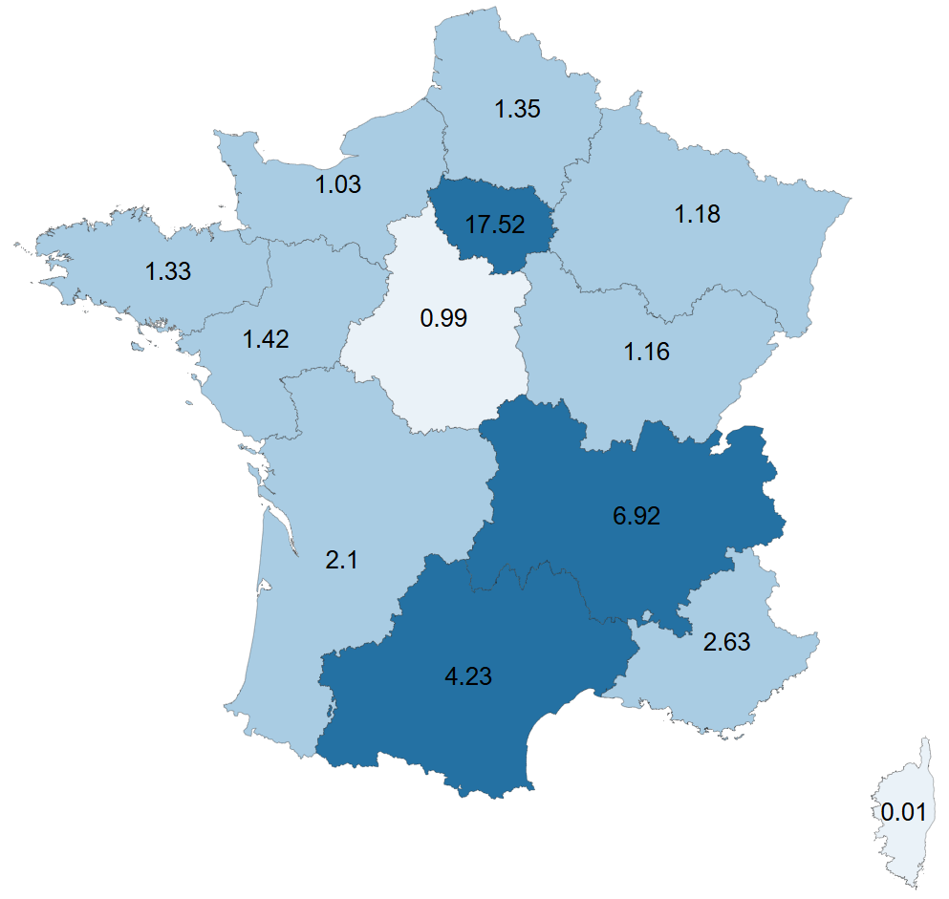

 | REGIONS | Dirde 2024(p) en Md€
 | Ile-de-France | 17.52
 | Auvergne-Rhône-Alpes | 6.92
 | Occitanie | 4.23
 | Provence-Alpes Côte d'Azur | 2.63
 | Nouvelle Aquitaine | 2.10
 | Pays de la Loire | 1.42
 | Hauts de France | 1.35
 | Bretagne | 1.33
 | Grand Est | 1.18
 | Bourgogne-Franche-Comté | 1.16
 | Normandie | 1.03
 | Centre-Val de Loire | 0.99
 | Drom | 0.03
 | Corse | 0.01

p : données provisoires.
Champ : ensemble des entreprises localisées en France métropolitaine.
Source : MESRE-SIES, enquête R&D auprès des entreprises.

